図１～３
図１ 産業別事業所数構成比
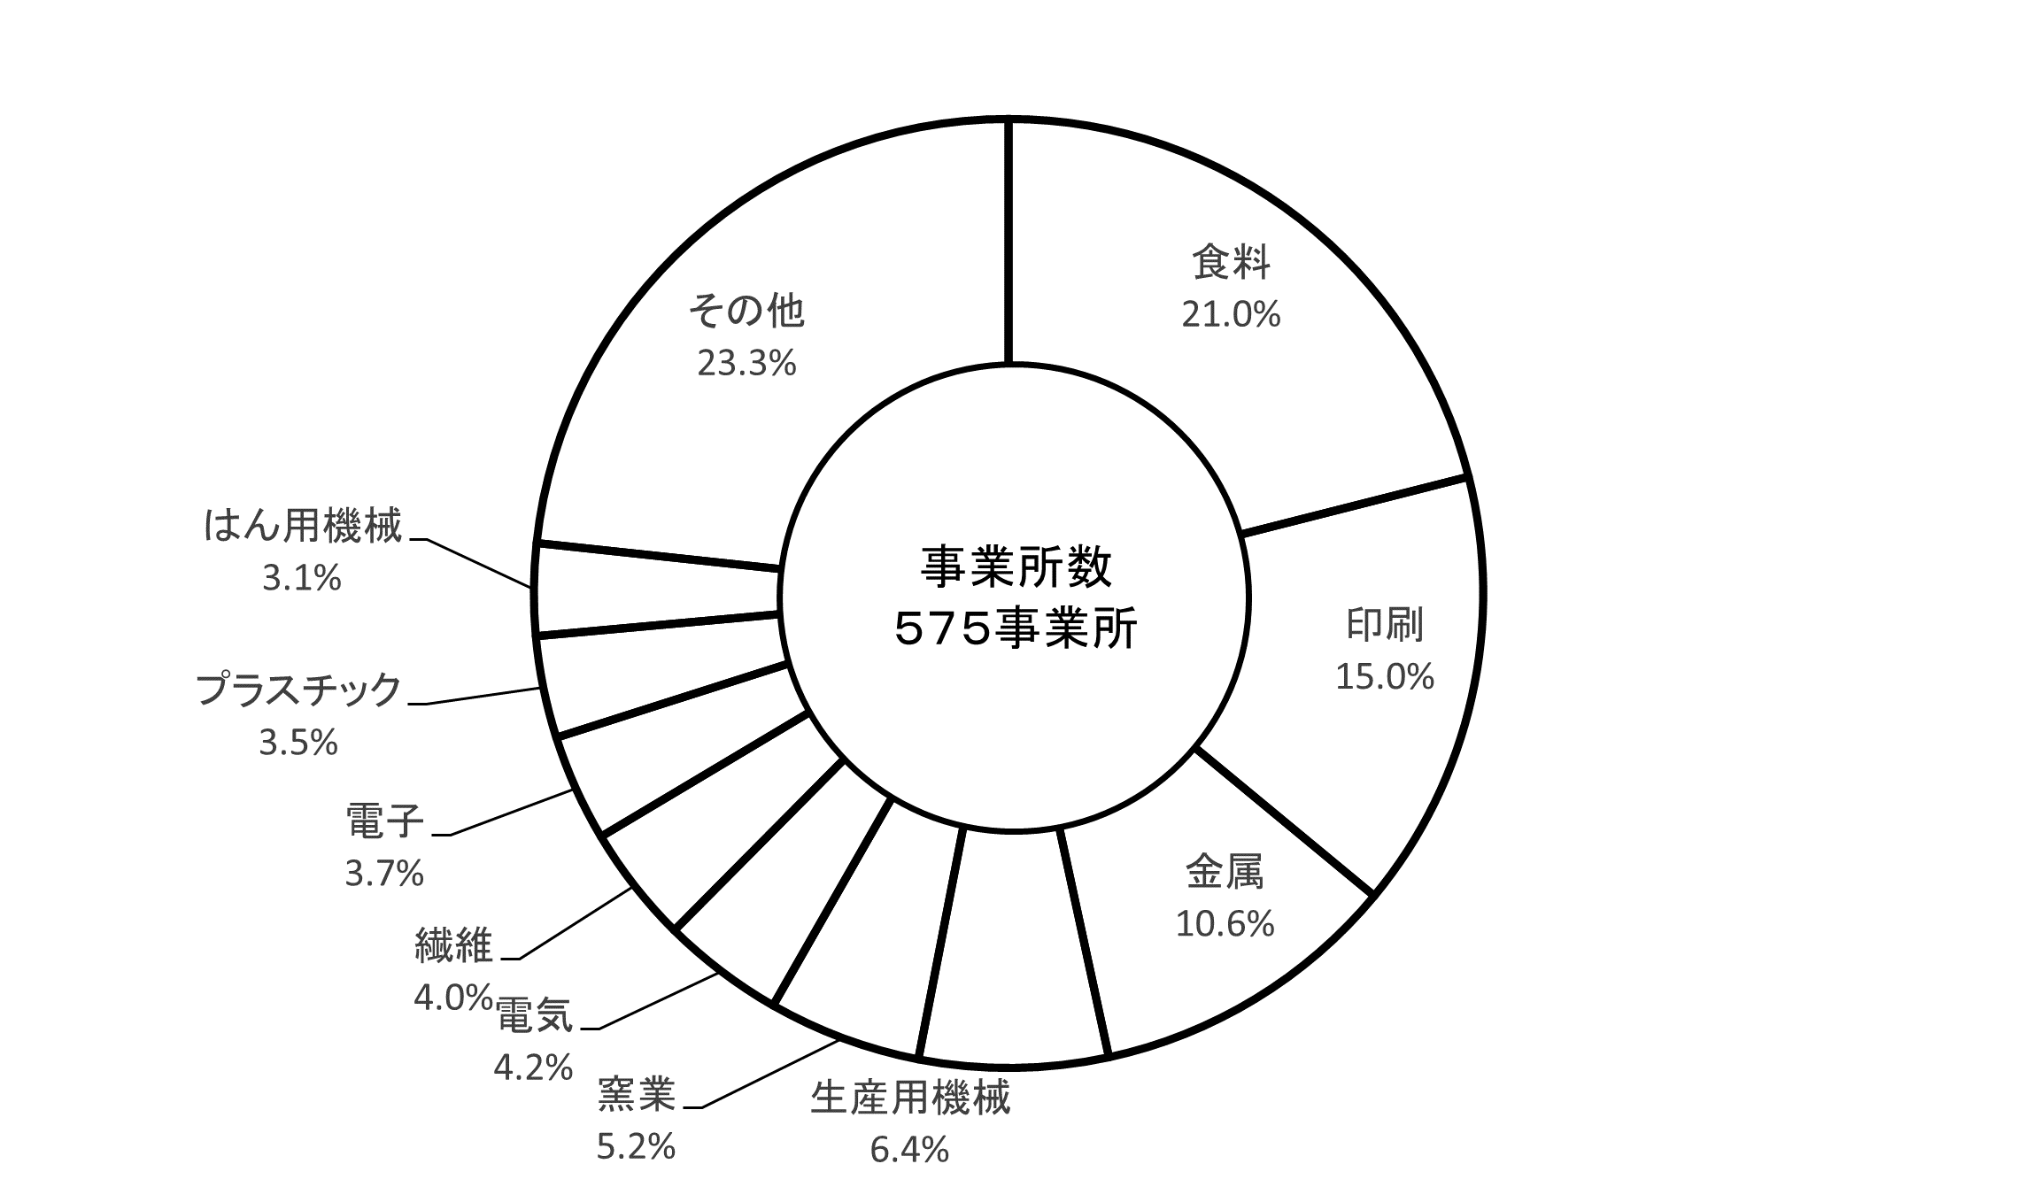

図２ 産業別従業者数構成比
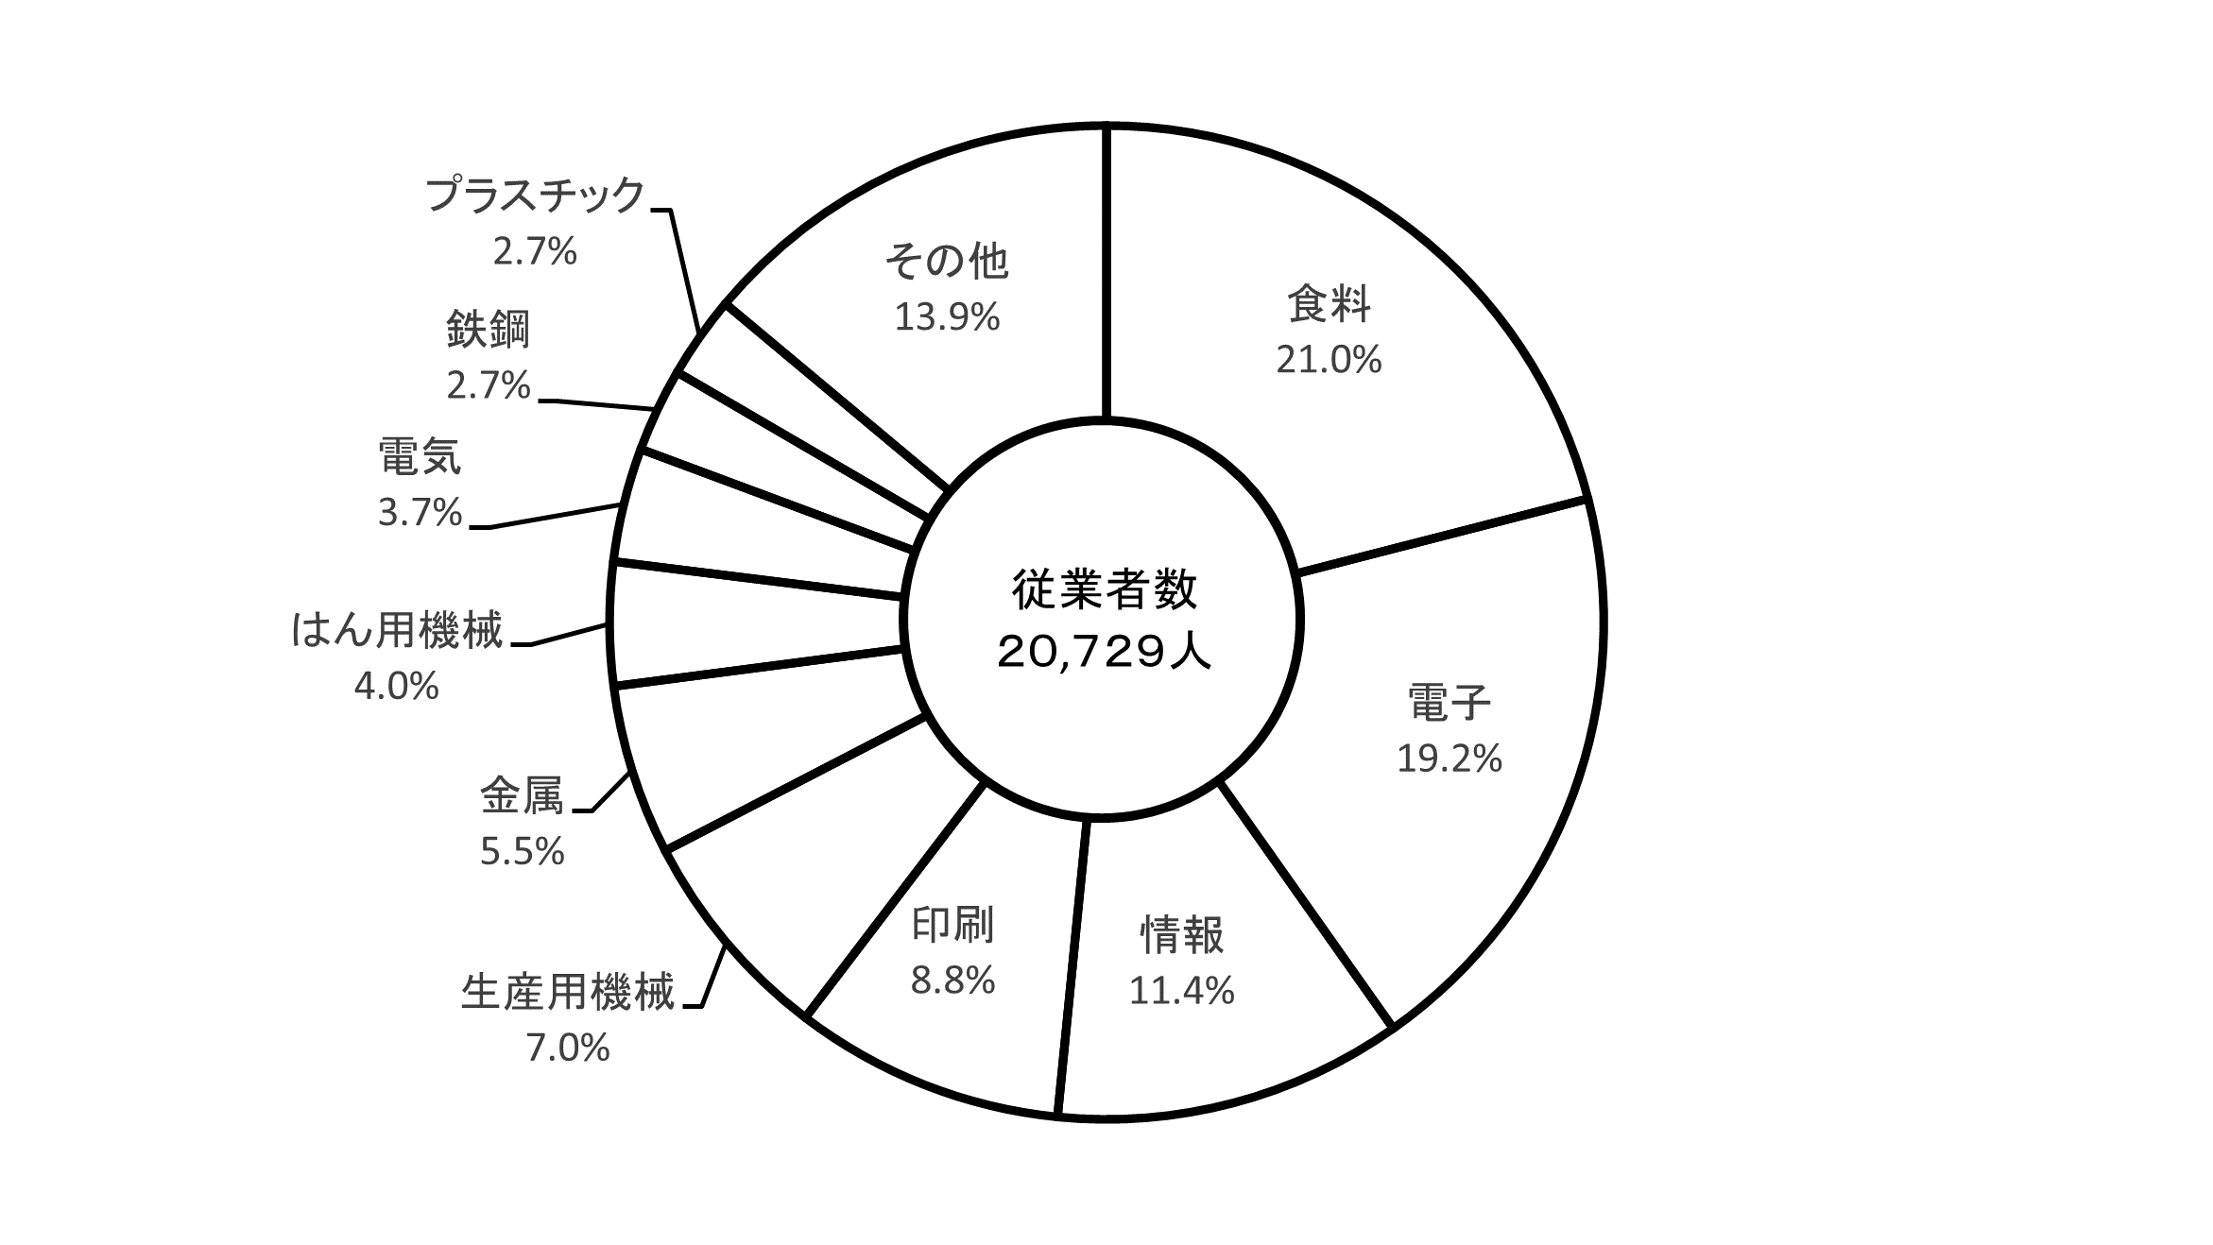

図３ 産業別製造品出荷額等構成比
